地図①
体育館下・体育館前/脇/体育館裏（砂利）の駐車場をご利用ください。
（体育館となりの文化センター前には絶対に駐車されないようお願いします。）
大変手狭となっております。ご迷惑をおかけしますが、なるべく乗合にてお越しいただけすよう
ご協力をお願い致します。
（当日は駐車場付近に保護者がおりますので、誘導に従っていただけますようよろしくお願い致します。）

栃尾体育館裏に砂利ですが
駐車場スペースがあります。
市営駐車場脇から入るか、もしくは支所前を通り、小林酒店さん手前で右に曲がっていくと駐車場があります。
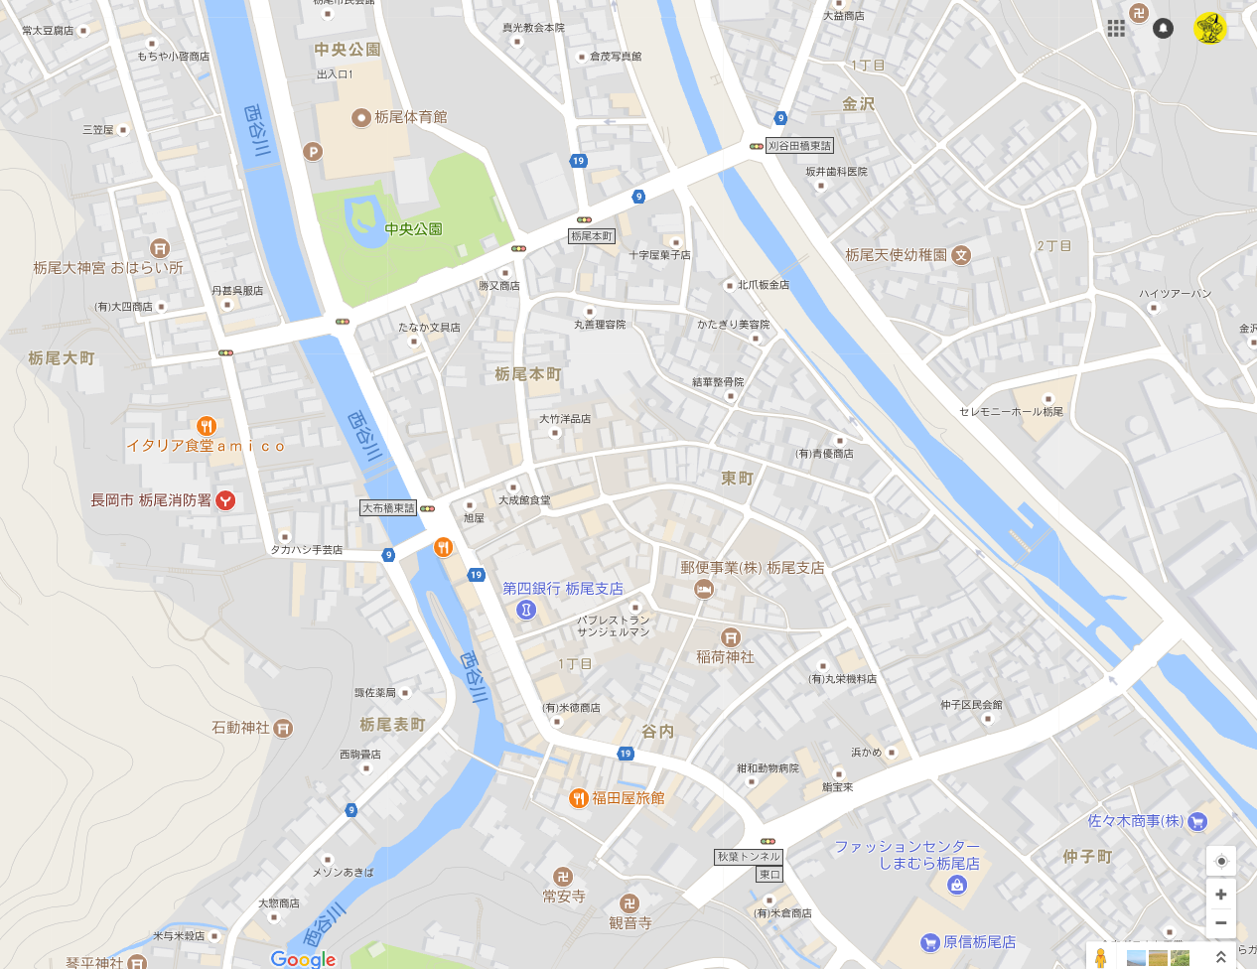

文化センター前は
駐車禁止。
大会関係者は停めないこと。

懇親会会場
福田屋旅館
長岡市谷内２丁目５−４

地図②
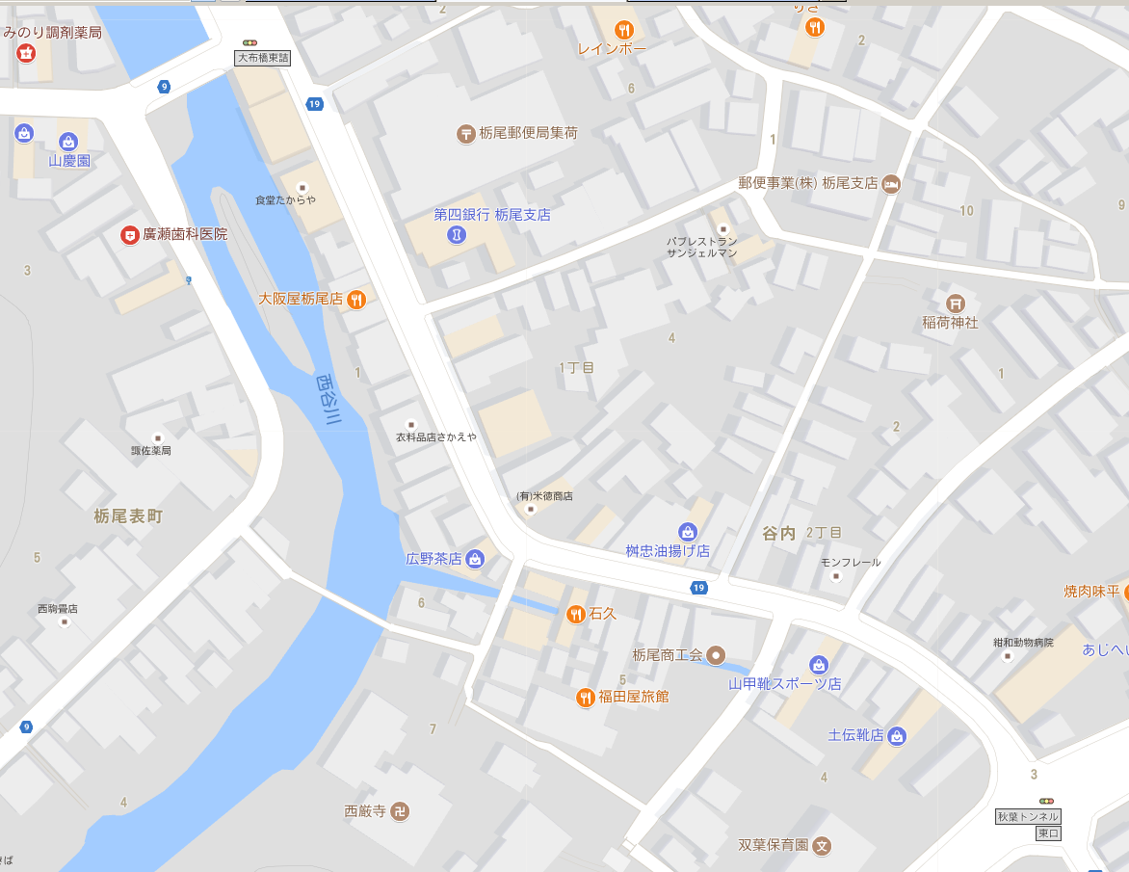

とちパル

懇親会会場
福田屋旅館
長岡市谷内２丁目５−４
栃尾商工会（トチパルすぐ） 体育館より徒歩10分程度

当日
2018 シースリーカップ 保護者役員担当一覧

※ | ◎は責任者、○は副責任者

 | 21日（土）
担 当 |  |  | 役 員 氏 名
受付・会計 |  |  | 渡辺 隆子 | 大橋 智恵 | 諸橋 伸子
総務 記録・ 救護 |  | ◎ | 飯浜 洋一 | 大橋 智恵 | （P多田 麻衣子）
 |  | ○ | 飯浜 絵梨子 | 諸橋 伸子
弁当 ・ チーム |  | ◎ | 渡辺 隆子 | 佐藤 福貴子 |  | （A波形茜）
 |  | ○ | 中村 笑 | 諸橋 裕美 | （A山田 梨佳） | (A萩原 幸恵)
駐車場 |  | ◎ | 渡辺 隆 | 山田 由貴
 |  | ○ | 大橋 一則 | 大崎 祐史

 | 22日（日）
担 当 |  |  | 役 員 氏 名
総務 ・ 記録・ 救護 |  | ◎ | 飯浜 洋一 | 大橋 智恵 | 中村 笑
 |  | ○ | 飯浜 絵梨子 | 波形 茜 | 多田 麻衣子
弁当 ・ チーム |  | ◎ | 渡辺 隆子 | 佐藤 福貴子 | 大橋 晴代
 |  | ○ | 諸橋 伸子 | 大崎 幸江 | （A山田 梨佳） | （A萩原 幸恵）
駐車場 |  | ◎ | 渡辺 隆 | 山田 由貴 | 大橋 裕
 |  | ○ | 大橋 一則 | 佐藤 正人 | 多田 正範

◎7/21(土） 7：20 栃体 玄関前集合
選手・保護者は支度を早く完了し、会場の準備をお願いします。
・選手の下駄箱は使用不可です。 袋を持参し、各自管理のこと。
◎（ジャク）＊空の状態で持ってきてもらい、当日準備します。（前日準備）
（クーラーボックス） 大橋さん/萩原さん （前日準備）
◎7/20 前日準備
ミーティングルームから机（ステージ8 TO各2） （物販用）10
（椅子をステージにあげる） ベンチ18+得点2+保護者15

